Índice


 | Sistema de Divulgação do Resultado da Operação - SDRO
 | Boletim Diário da Operação |  |  | BDO - 31/08/2017

 | ÍNDICE

 | Balanço de Energia
 | 1. | Balanço de Energia - Diário
 | 2. | Balanço de Energia - Acumulado Até o Dia
 |  | Dados Diários Acumulados
 |  | 3. | Submercado Sul
 |  | 4. | Submercado Sudeste
 |  | 5. | Submercado Nordeste
 |  | 6. | Submercado Norte
 |  | 7. | Sistema Interligado Nacional

 | Produção de Energia
 | 7. | Produção Hidráulica por Usina
 | 8. | Produção Térmica por Usina
 | 9. | Produção Eólica por Usina
 | 10. | Motivo do Despacho Térmico
 | 11. | Reserva Girante na Demanda Máxima do SIN

 | Carga e Demanda
 | 12. | Carga Horária por Submercado
 | 13. | Carga Diária por Submercado
 | 14. | Demanda Máxima

 | Integração de Novos Equipamentos e Ocorrências no SIN
 | 15. | Integração de Novos Equipamentos
 | 16. | Principais Ocorrências no SIN

 | Hidrologia
 | 17. | Acompanhamento dos Armazenamentos
 | 18. | Variação de Energia Armazenada
 | 19. | Energia Natural Afluente
 | 20. | Esquemático das Usinas Hidroelétricas do SIN
 |  | Dados Hidráulicos dos Reservatórios
 |  | 21. | Submercado Sul
 |  | 22. | Submercado Sudeste
 |  | 23. | Submercado Norte
 |  | 24.

14-Carga Diária por Submercardo
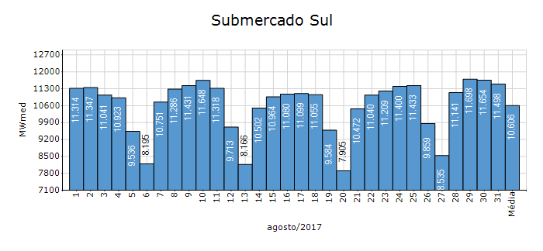
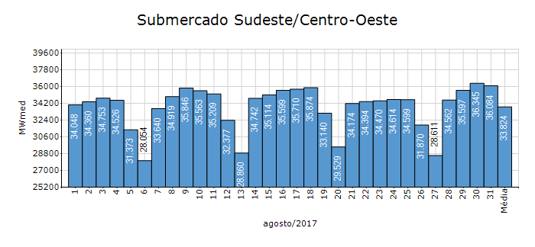
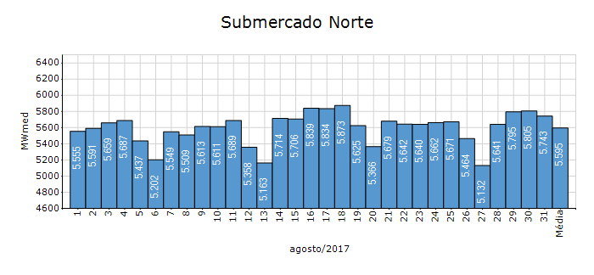
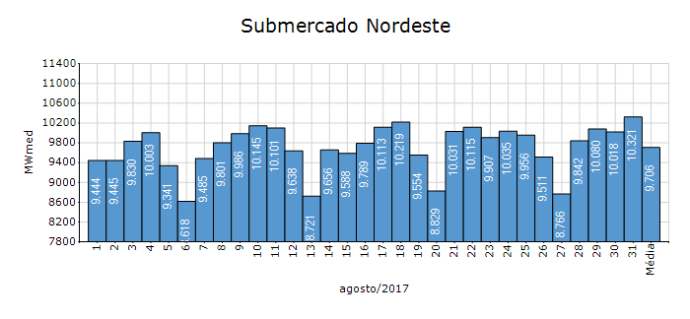
Carga Diária por Submercado

Submercado | GWh no Dia | GWh acumulado no Mês até o Dia | GWh acumulado noAno até o Dia
Sudeste/Centro-Oeste | 866.02 | 25,165.38 | 209,436.68
Sul | 275.94 | 7,891.16 | 63,287.02
Nordeste | 247.70 | 7,221.26 | 58,667.44
Norte | 137.83 | 4,162.87 | 31,334.50
Sistema Interligado Nacional | 1,527.49 | 44,440.67 | 362,725.65

Submercado | MWmed no Dia | MWmed no Mês até o Dia | MWmed no Ano até o Dia
Sudeste/Centro-Oeste | 36,084.13 | 33,824.43 | 35,911.64
Sul | 11,497.62 | 10,606.40 | 10,851.68
Nordeste | 10,320.75 | 9,705.99 | 10,059.58
Norte | 5,742.83 | 5,595.26 | 5,372.86
Sistema Interligado Nacional | 63,645.32 | 59,732.09 | 62,195.76

20-Energia Natural Afluente
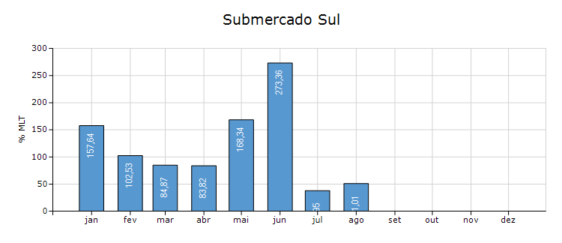
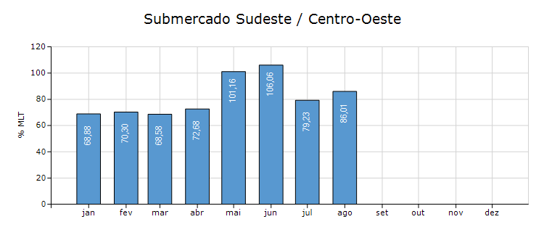
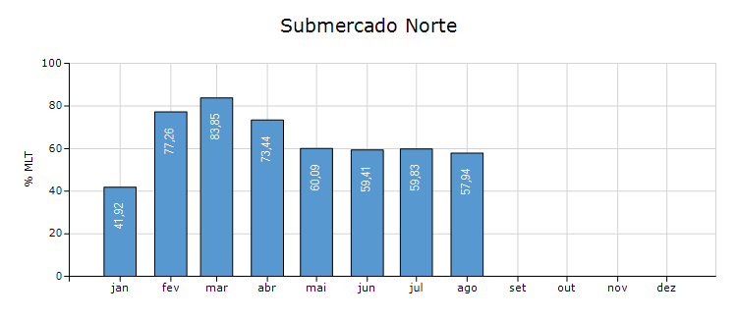
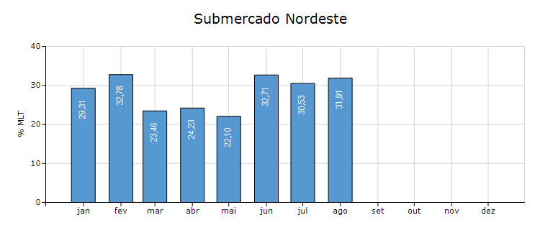
Energia Natural Afluente

Submercado | % MLT no dia | % MLT acumulado no mês até o dia | ENA Bruta (MWmed) no dia | ENA Bruta (MWmed) acumulada até o dia
Norte | 48 | 58 | 1,294 | 1,557
Nordeste | 29 | 32 | 981 | 1,093
Sul | 40 | 51 | 4,083 | 5,253
Sudeste/Centro-Oeste | 79 | 86 | 16,019 | 17,375

21-Esquemático Reservatórios
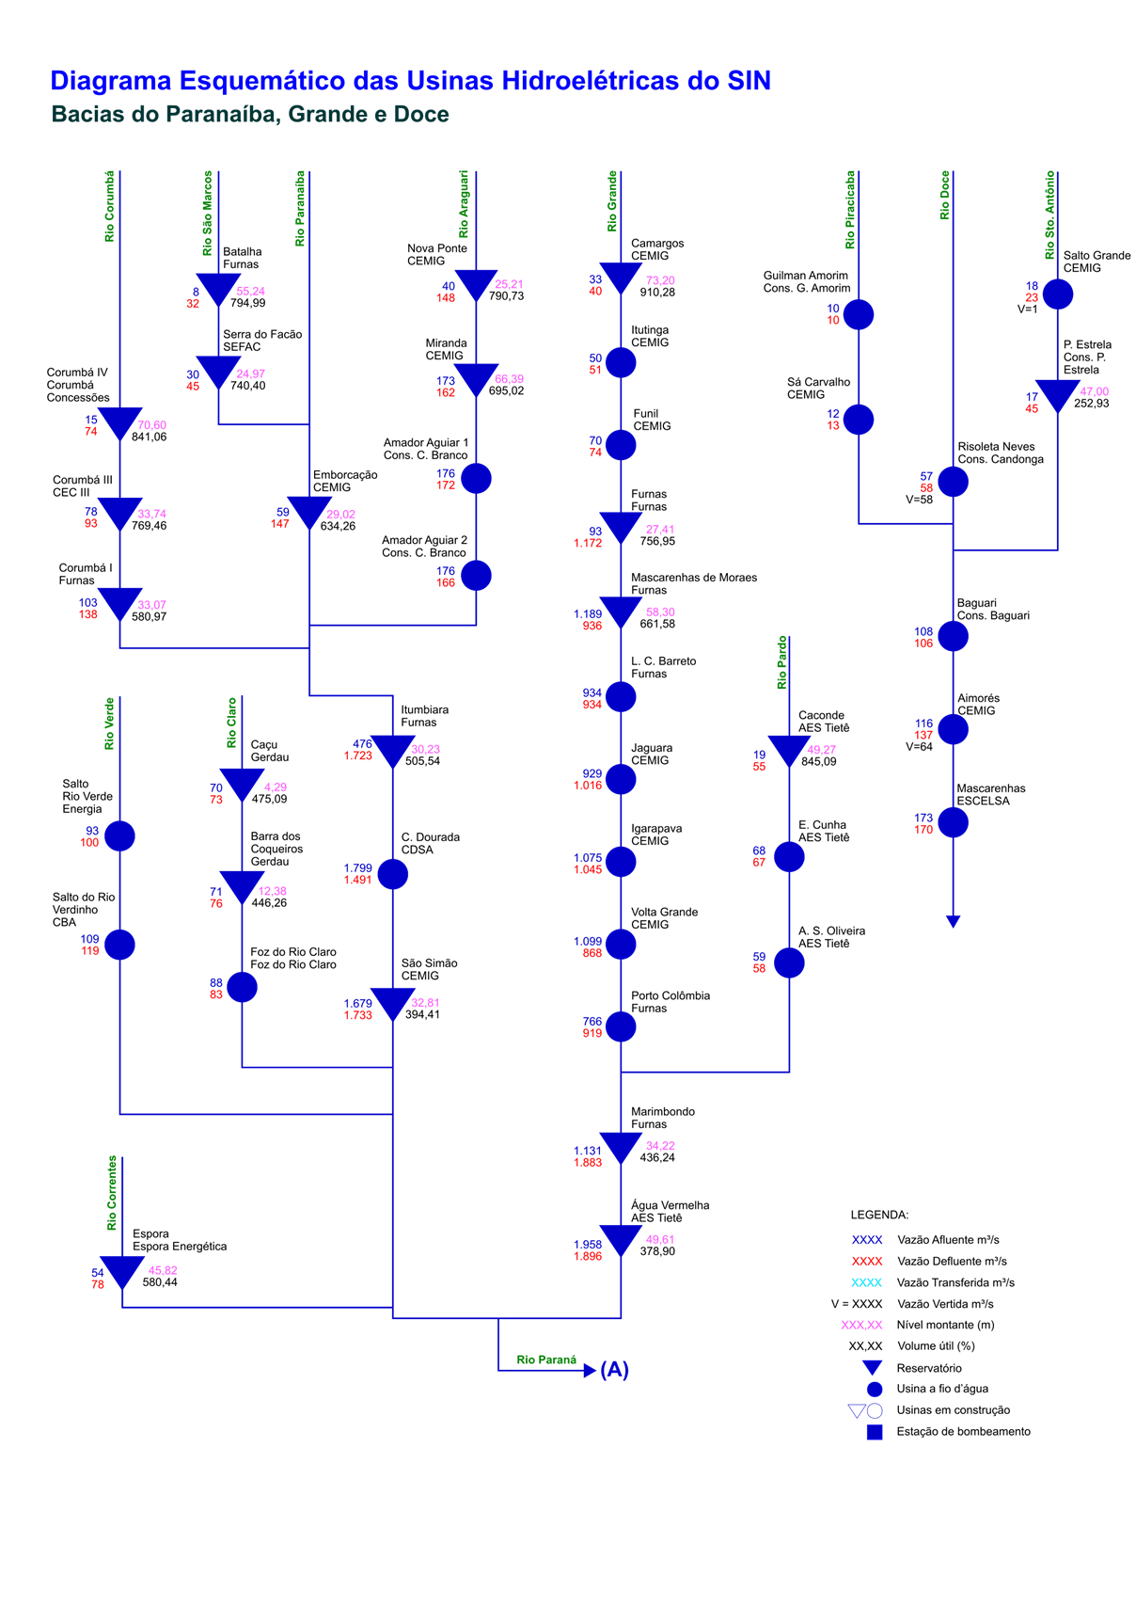
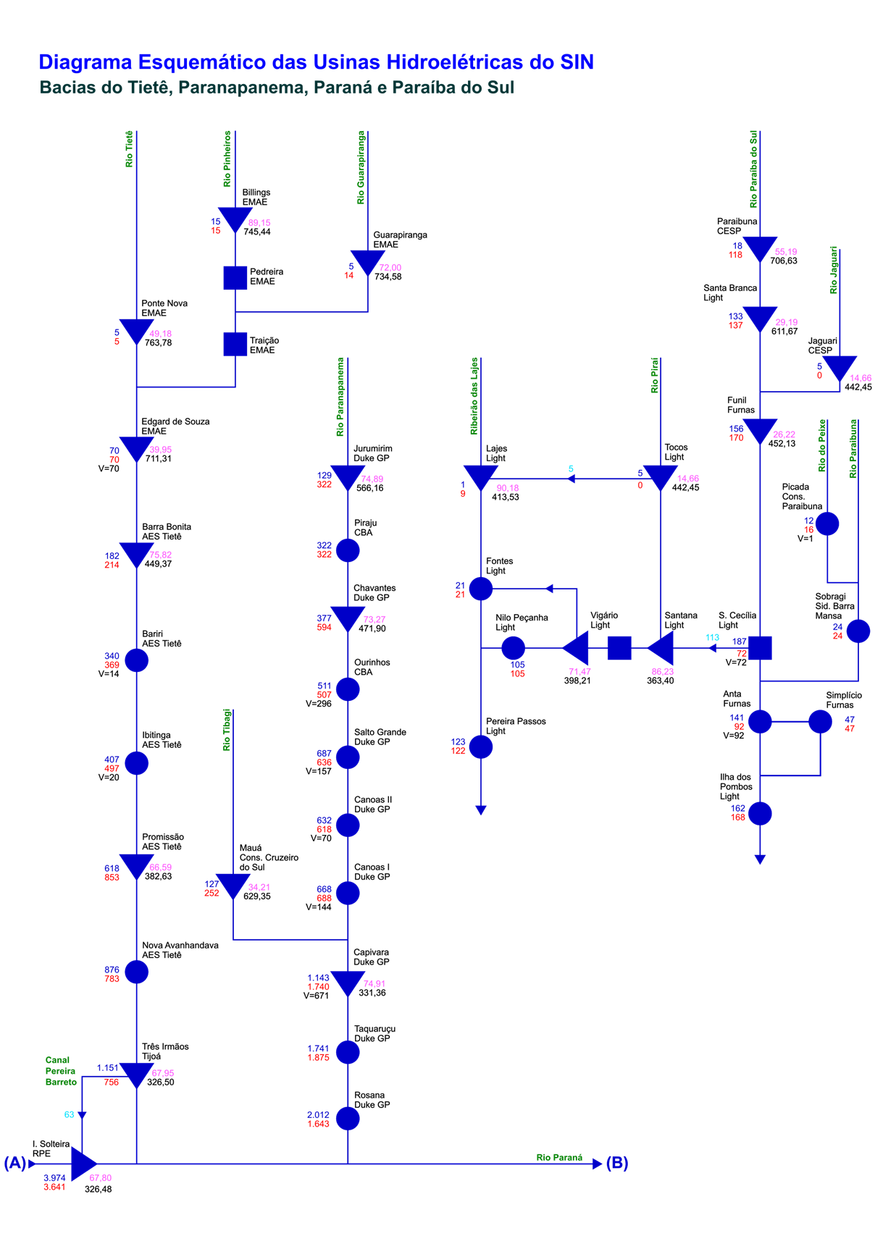
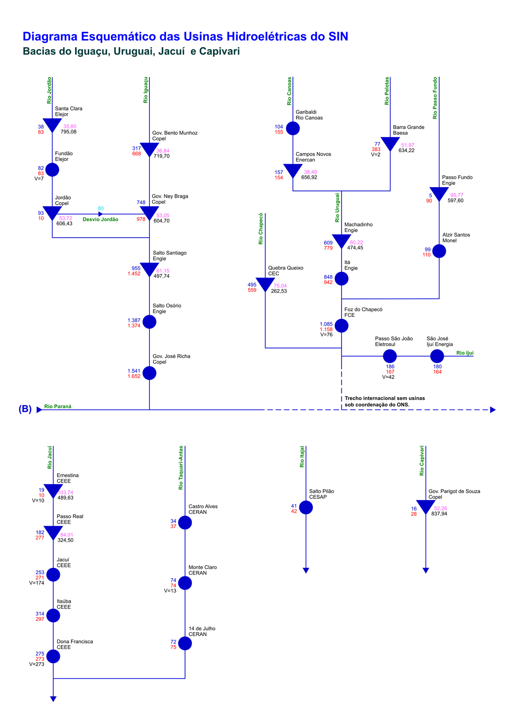
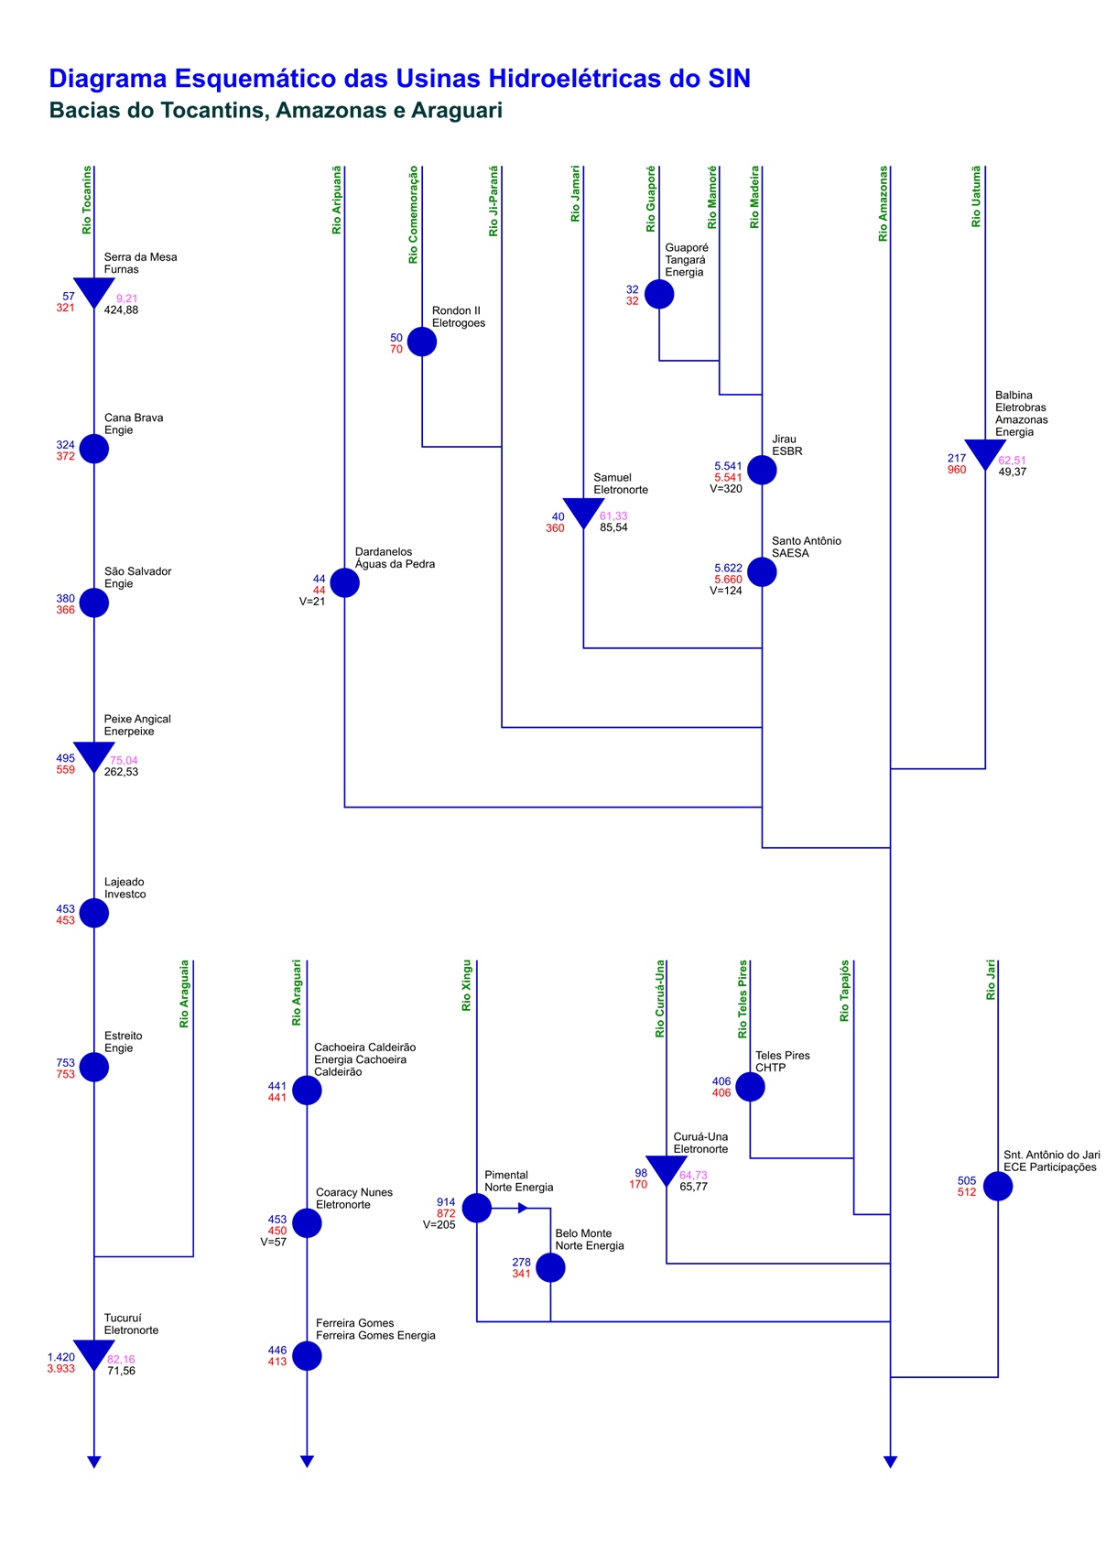
Esquemático das Usinas Hidroelétricas do SIN

